Hoja1
 | PRUEBAS DE INTERFAZ DE USUARIO (GUI)

 | RF001
PRUEBA | INTERFAZ DE USUARIO
REQUERIMIENTO | LOGIN

INTERFAZ |  | Datos Entrada | Resultados Esperados | Recomndaciones | Estado CP
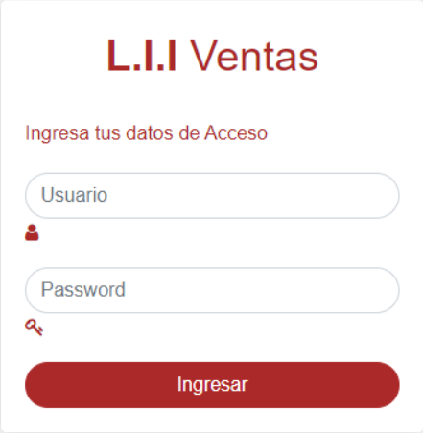 |  | Probar Ingreso de Usuario Probar Ingreso de Contraseña | Se ingresan Letras, vocales y signos especiales y el componente no permite datos diferentes a Números. El componenete de Contraseña permite el ingreso de datos como letras, vocales, numeros, signos especiales. | Ninguna. | APROBADO

 | RF002
PRUEBA | INTERFAZ DE USUARIO
REQUERIMIENTO | REGISTRO DE USUARIO

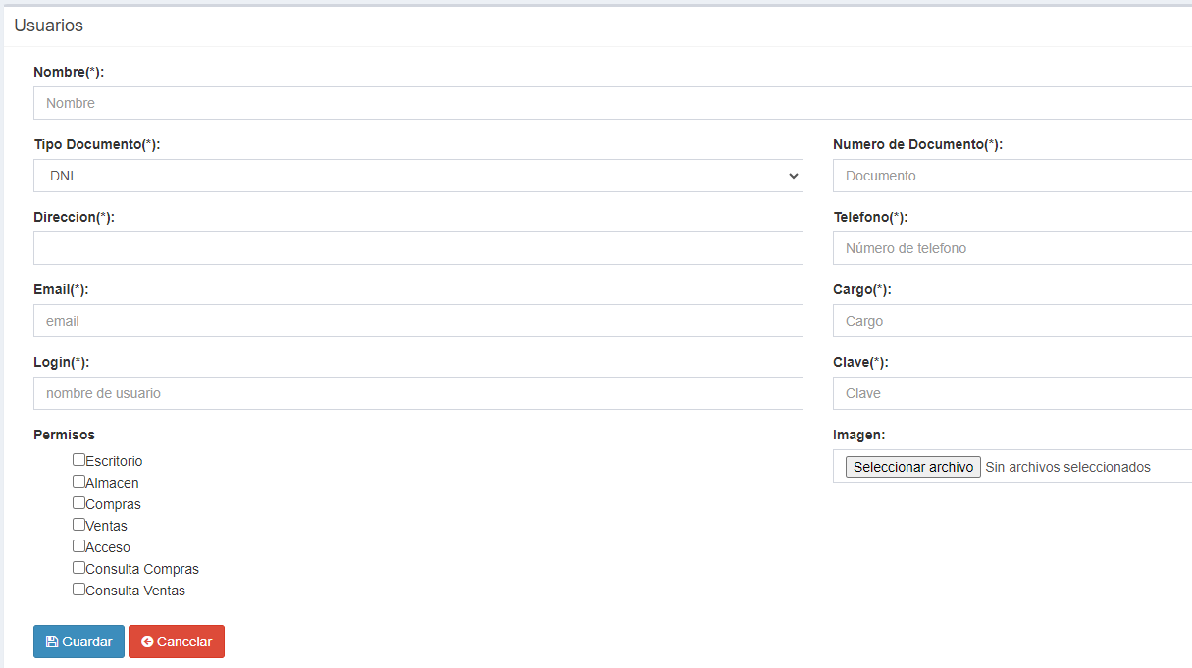
INTERFAZ |  | Datos Entrada | Resultados Esperados | Recomndaciones | Estado CP
 |  | Probar Selección del Tipo de Documento Probar Ingreso de documento Probar Ingreso de Contraseña Probar ingreso de nombre Probar ingreso de direccion. Probar nombre de login Probar tipo de documento. Probar seleccion de archivo. Probar tipos de permisos. | La selección del tipo de documento se selecciona de un compoenete Select . Se ingresan Numero y el componente de documento acepta combinación de Número. Se ingresan Letras, vocales y signos especiales y el componente no permite datos diferentes a Números. El componenete de Contraseña permite el ingreso de datos como letras, vocales, numeros, signos especiales. Se ingresa la direccion con letras, vocales, numeros y signos especiales. La seleccion de tipo de permisos se selecciona con un select. La seleccion de archivo solo permite jpeg y jpg. | Ninguna. | APROBADO

 | RF003
PRUEBA | INTERFAZ DE USUARIO
REQUERIMIENTO | TABLA DE USUARIOS REGISTRADOS

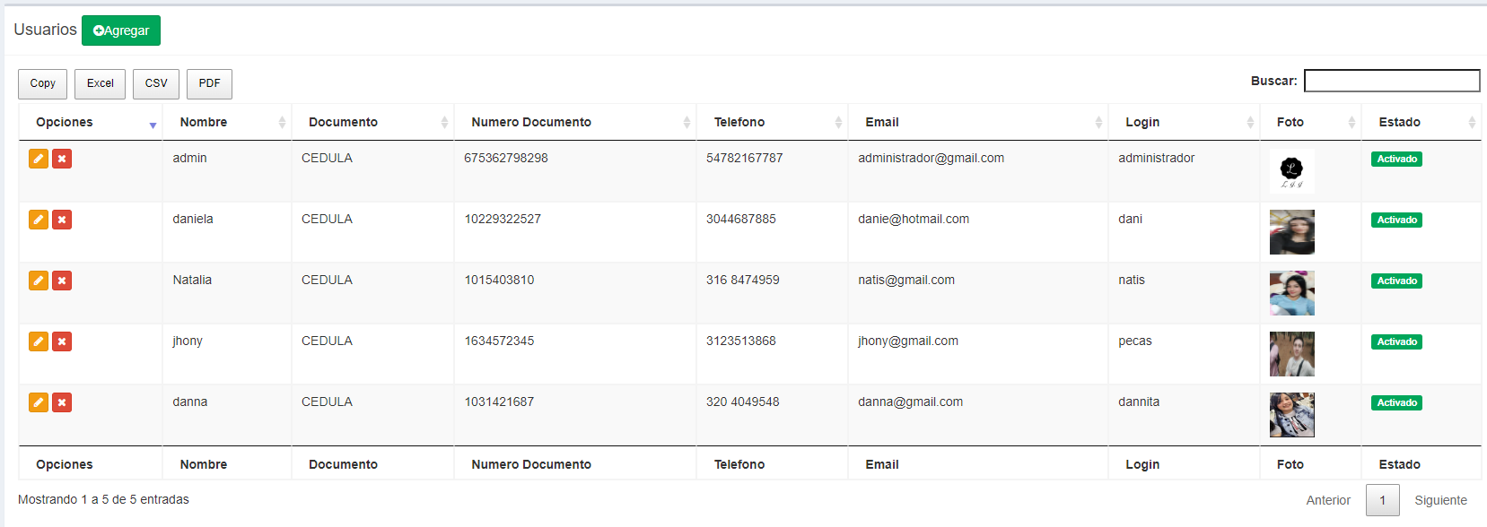
INTERFAZ |  | Datos Entrada | Resultados Esperados | Recomndaciones | Estado CP
 |  | Probar boton de ingreso de usuario. Probar botones de generar reportes. Probar barra de busqueda. Probar boton de actualizar. Probar boton de cambio de estado. Probar boton de cambio de pagina. | Al registran usuarios lo enviara a un formulario de registro . Se descargara reportes en tipo pdf, exel, copy, csv. Con la barra de busqueda facilitara busquedas por medio del nombre, numero de documento, login y telefono. Con el boton de actualizar se actualizaran cambios requeridos. Con el boton de cambio de estado podran desabilitar usuarios. Con el boton de cambio de pagina el usuario podra cambia de pagina si lo requiere. | Ninguna. | APROBADO

 | RF004
PRUEBA | INTERFAZ DE CATEGORIA
REQUERIMIENTO | AGREGAR CATEGORIA


INTERFAZ |  | Datos Entrada | Resultados Esperados | Recomndaciones | Estado CP
 |  | Probar Ingreso de nombre Probar Ingreso de descripcion probar boton guardar probar boton cancelar | Se ingresan Letras, vocales y signos especiales y el componente no permite datos de Números. Se ingresan Letras, vocales y signos especiales y el componente no permite datos de Números. El componenete de Contraseña permite el ingreso de datos como letras, vocales, numeros, signos especiales. Con el boton de guardar queda la categoria registrada Con el boton cancelar se interrumpe el proceso de registro | Ninguna. | APROBADO

 | RF005
PRUEBA | INTERFAZ DE CATEGORIA
REQUERIMIENTO | TABLA DE CATEGORIAS REGISTRADAS

INTERFAZ |  | Datos Entrada | Resultados Esperados | Recomndaciones | Estado CP
 |  | Probar boton de ingreso de categorias.. Probar botones de generar reportes. Probar barra de busqueda. Probar boton de actualizar. Probar boton de cambio de estado. Probar boton de cambio de pagina | Se descargara reportes en tipo pdf, exel, copy, csv. Con la barra de busqueda facilitara busquedas por medio del nombre de la categoria. Con el boton de actualizar se actualizaran cambios requeridos. Con el boton de cambio de estado podran desabilitar categorias. Con el boton de cambio de pagina el usuario podra cambia de pagina si lo requiere. | Ninguna. | APROBADO

 | RF006
PRUEBA | INTERFAZ DE PRODUCTO
REQUERIMIENTO | AGREGAR PRODUCTO

INTERFAZ |  | Datos Entrada | Resultados Esperados | Recomndaciones | Estado CP
 |  | Probar Seleccion de categoria. Probar ingreso de producto | La selección del tipo de documento se selecciona de un compoenete Select . Se ingresan Numero y el componente de documento acepta combinación de Número. Se ingresan Letras, vocales y signos especiales y el componente no permite datos diferentes a Números. El componenete de Contraseña permite el ingreso de datos como letras, vocales, numeros, signos especiales. | Ninguna. Se solicita hacer ajustes en el componente de captura de numero de identifidcación. Acepta ingreso de Letras, vocales y signos especiales. Se deben jacer ajustes. | APROBADO PARA AJUSTES DEVUELTO PENDIENTE EN PROCESO

 | RF007
PRUEBA | INTERFAZ DE PRODUCTO
REQUERIMIENTO | TABLA DE PRODUCTOS AGREGADOS


INTERFAZ |  | Datos Entrada | Resultados Esperados | Recomndaciones | Estado CP
 |  | Probar Selección del Tipo de Documento Probar Ingreso de documento Probar Ingreso de Contraseña | La selección del tipo de documento se selecciona de un compoenete Select . Se ingresan Numero y el componente de documento acepta combinación de Número. Se ingresan Letras, vocales y signos especiales y el componente no permite datos diferentes a Números. El componenete de Contraseña permite el ingreso de datos como letras, vocales, numeros, signos especiales. | Ninguna. Se solicita hacer ajustes en el componente de captura de numero de identifidcación. Acepta ingreso de Letras, vocales y signos especiales. Se deben jacer ajustes. | APROBADO PARA AJUSTES DEVUELTO PENDIENTE EN PROCESO

 | RF008
PRUEBA | INTERFAZ DE PROVEEDOR
REQUERIMIENTO | AGREGAR PROVEEDOR


INTERFAZ |  | Datos Entrada | Resultados Esperados | Recomndaciones | Estado CP
 |  | Probar Selección del Tipo de Documento Probar Ingreso de documento Probar Ingreso de Contraseña | La selección del tipo de documento se selecciona de un compoenete Select . Se ingresan Numero y el componente de documento acepta combinación de Número. Se ingresan Letras, vocales y signos especiales y el componente no permite datos diferentes a Números. El componenete de Contraseña permite el ingreso de datos como letras, vocales, numeros, signos especiales. | Ninguna. Se solicita hacer ajustes en el componente de captura de numero de identifidcación. Acepta ingreso de Letras, vocales y signos especiales. Se deben jacer ajustes. | APROBADO PARA AJUSTES DEVUELTO PENDIENTE EN PROCESO

 | RF009
PRUEBA | INTERFAZ DE PROVEEDOR
REQUERIMIENTO | TABLA DE PROVEEDORES REGISTRADOS


INTERFAZ |  | Datos Entrada | Resultados Esperados | Recomndaciones | Estado CP
 |  | Probar Selección del Tipo de Documento Probar Ingreso de documento Probar Ingreso de Contraseña | La selección del tipo de documento se selecciona de un compoenete Select . Se ingresan Numero y el componente de documento acepta combinación de Número. Se ingresan Letras, vocales y signos especiales y el componente no permite datos diferentes a Números. El componenete de Contraseña permite el ingreso de datos como letras, vocales, numeros, signos especiales. | Ninguna. Se solicita hacer ajustes en el componente de captura de numero de identifidcación. Acepta ingreso de Letras, vocales y signos especiales. Se deben jacer ajustes. | APROBADO PARA AJUSTES DEVUELTO PENDIENTE EN PROCESO

